Завтраки
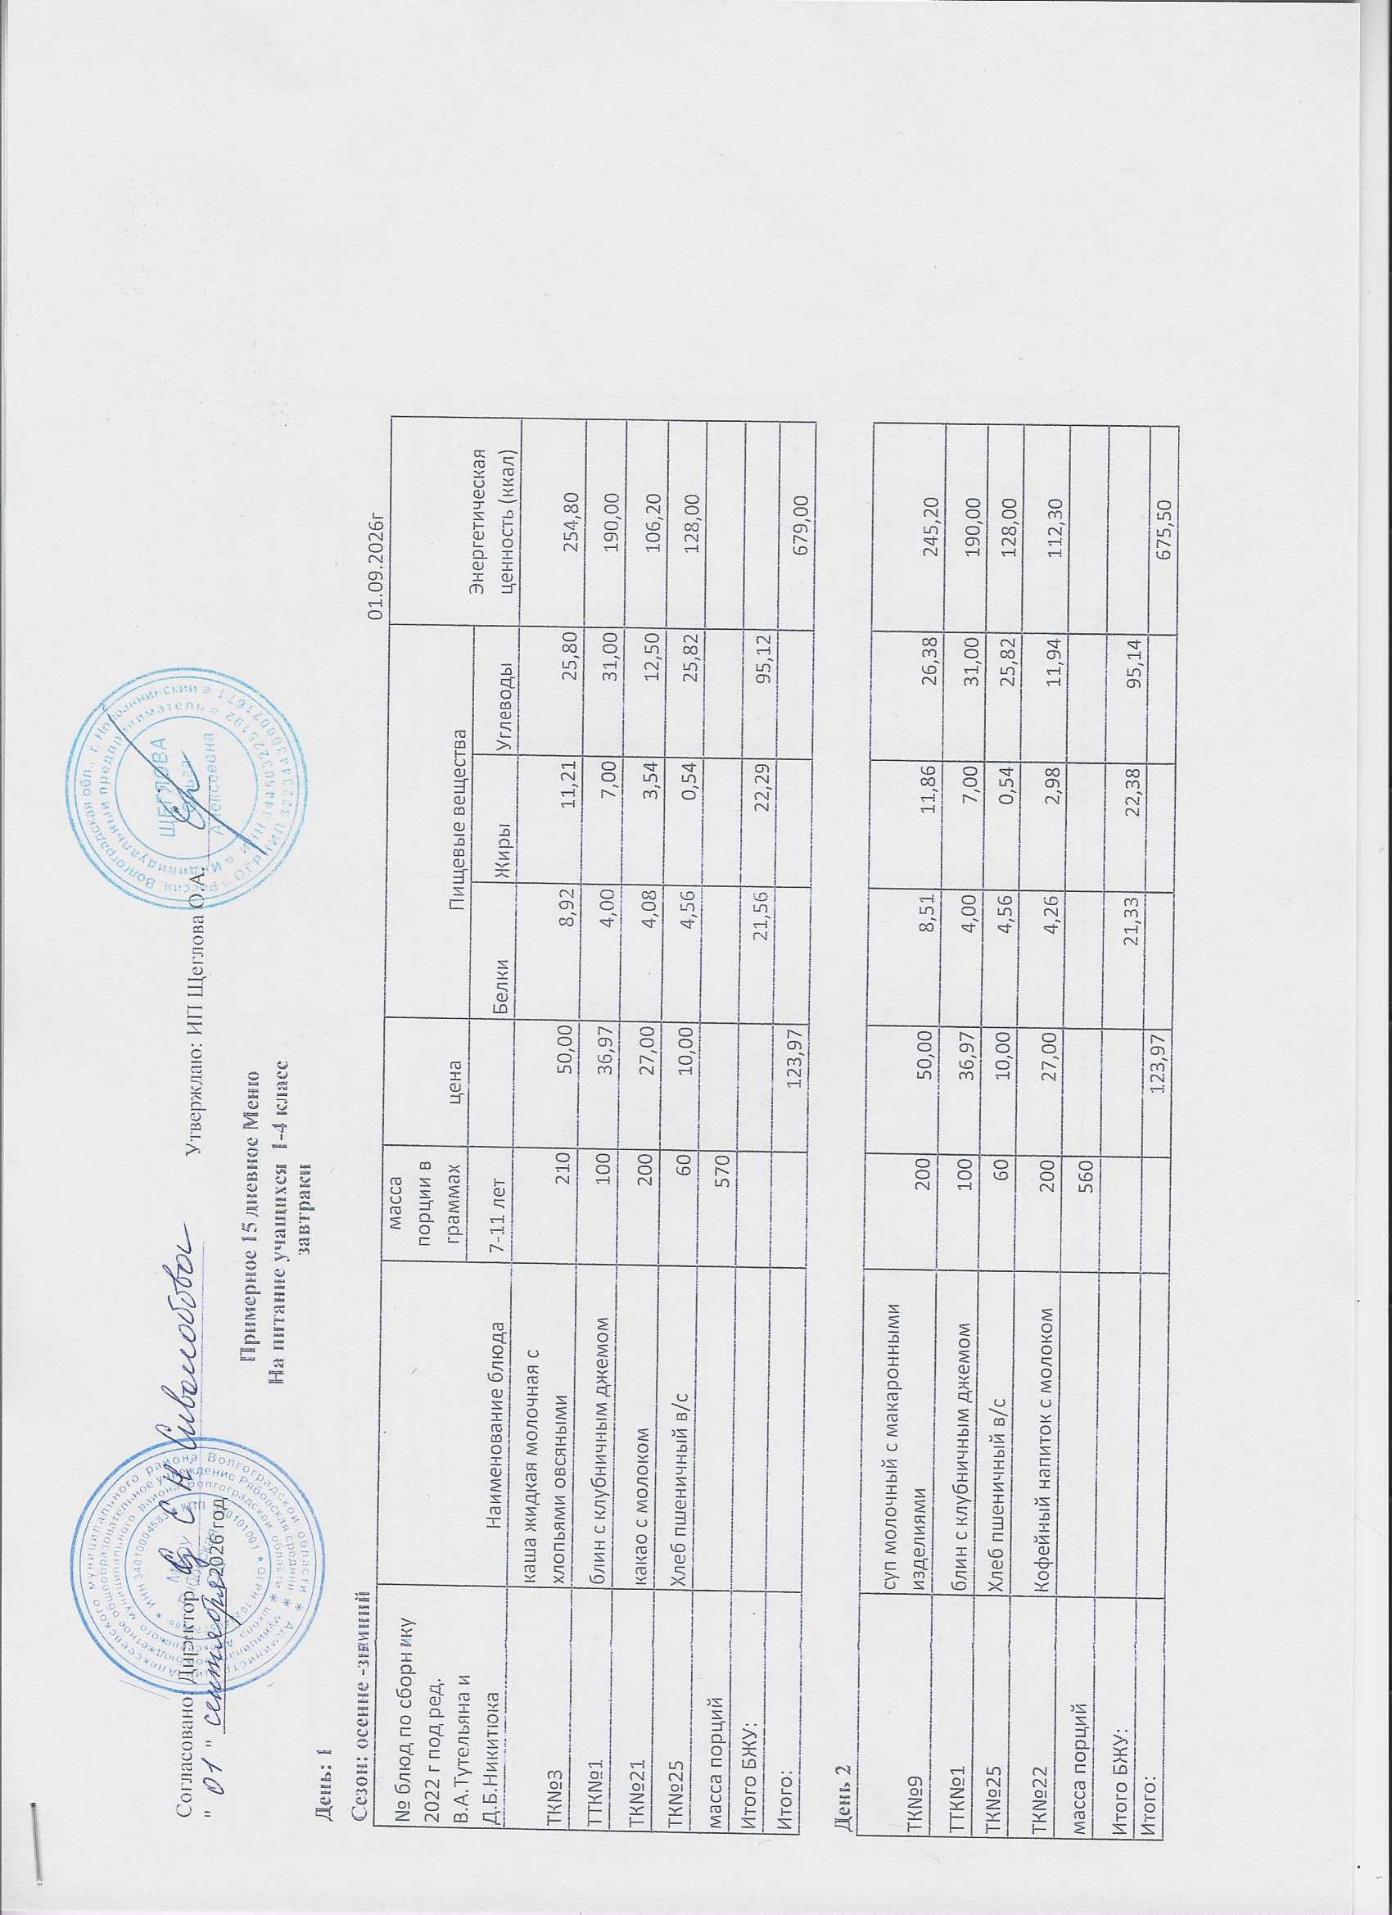
Согласовано: Директор _______________________________ Утверждаю: ИП Щеглова О.А.________
" " _____________ | 2026 год
Примерное 15 дневное Меню
На питание учащихся 1-4 класс
 |  | завтраки
День: 1
Сезон: осенне -зимний |  |  |  |  |  |  | 01.09.2026г
№ блюд по сборнику 2022 г под ред. В.А.Тутельяна и Д.Б.Никитюка | Наименование блюда | масса порции в граммах | цена | Пищевые вещества
 |  | 7-11 лет |  | Белки | Жиры | Углеводы
ТК№3 | каша жидкая молочная с хлопьями овсяными | 210 | 50.00 | 8.92 | 11.21 | 25.80
ТТК№1 | блин с клубничным джемом | 100 | 36.97 | 4.00 | 7.00 | 31.00 | 190.00
ТК№21 | какао с молоком | 200 | 27.00 | 4.08 | 3.54 | 12.50 | 106.20
ТК№25 | Хлеб пшеничный в/с | 60 | 10.00 | 4.56 | 0.54 | 25.82
масса порций |  | 570
Итого БЖУ: |  |  |  | 21.56 | 22.29 | 95.12
Итого: |  |  | 123.97

День 2
ТК№9 | суп молочный с макаронными изделиями | 200 | 50.00 | 8.51 | 11.86 | 26.38
ТТК№1 | блин с клубничным джемом | 100 | 36.97 | 4.00 | 7.00 | 31.00 | 190.00
ТК№25 | Хлеб пшеничный в/с | 60 | 10.00 | 4.56 | 0.54 | 25.82
ТК№22 | Кофейный напиток с молоком | 200 | 27.00 | 4.26 | 2.98 | 11.94
масса порций |  | 560
Итого БЖУ: |  |  |  | 21.33 | 22.38 | 95.14
Итого: |  |  | 123.97

День 3
ТТК№4 | Пельмени отборные п/ф со сметаной | 200 | 90.00 | 18.05 | 21.80 | 49.60
ТК№27 | яблоки свежие | 100 | 23.00 | 0.40 | 0.40 | 18.35 | 72.88
ТК№25 | Хлеб пшеничный в/с | 40 | 6.70 | 3.04 | 0.36 | 17.21
ТК№18 | Чай с сахаром | 210 | 4.27 | 0.07 | 0.20 | 10.01
масса порций |  | 550
Итого БЖУ: |  |  |  | 21.56 | 22.76 | 95.17
Итого: |  |  | 123.97

День 4
ТК№7 | каша жидкая молочная рисовая | 210 | 50.00 | 7.31 | 9.86 | 26.80
ТТК№1 | блин с клубничным джемом | 100 | 36.97 | 4.00 | 7.00 | 31.00 | 190.00
ТК№25 | Хлеб пшеничный в/с | 60 | 10.00 | 4.56 | 0.54 | 25.82
ТК№21 | какао с молоком | 200 | 27.00 | 4.08 | 3.54 | 12.50 | 106.20
масса порций |  | 570
Итого БЖУ: |  |  |  | 19.95 | 20.94 | 96.12
Итого: |  |  | 123.97

День 5
ТК№14 | плов из птицы ( куриное филе) | 250 | 77.00 | 16.10 | 18.65 | 53.71
ТК№28 | икра кабачковая | 100 | 34.00 | 1.48 | 3.32 | 19.23
ТК№26 | хлеб ржаной | 40 | 6.70 | 2.98 | 0.58 | 15.65
ТК№20 | чай каркаде с сахаром | 210 | 6.27 | 0.10 | 0.00 | 6.80
масса порций |  | 600
Итого БЖУ: |  |  |  | 20.66 | 22.55 | 95.39
итого |  |  | 123.97

День 6
ТК№4 | каша жидкая молочная манная | 215 | 65.50 | 9.30 | 11.86 | 36.76
ТК№2 | бутерброд с сыром и маслом | 60 | 39.50 | 6.96 | 9.96 | 17.80 | 188.40
ТК№25 | Хлеб пшеничный в/с | 60 | 10.00 | 4.56 | 0.54 | 25.82
ТК№17 | Чай с лимоном | 217 | 8.97 | 0.13 | 0.20 | 15.20
масса порций |  | 552
Итого БЖУ: |  |  |  | 20.95 | 22.56 | 95.58
Итого: |  |  | 123.97

День 7
ТК№15 | печень по- строгоновски | 100 | 83.20 | 11.06 | 8.34 | 12.57
ТК№11 | каша рассыпчатая гречневая | 180 | 19.50 | 4.42 | 12.18 | 47.52
ТК№26 | хлеб ржаной | 60 | 10.00 | 3.96 | 0.72 | 20.52
ТК№19 | чай с молоком | 200 | 11.27 | 1.52 | 1.35 | 14.86
масса порций |  | 540
Итого БЖУ: |  |  |  | 20.96 | 22.59 | 95.47
Итого: |  |  | 123.97

День 8
ТК№5 | каша жидкая молочная пшенная | 215 | 54.00 | 11.77 | 17.87 | 39.80
ТК№27 | яблоки свежие | 100 | 32.97 | 0.40 | 0.40 | 18.35 | 72.88
ТК№25 | Хлеб пшеничный в/с | 60 | 10.00 | 4.56 | 0.54 | 25.82
ТК№22 | Кофейный напиток с молоком | 200 | 27.00 | 4.26 | 2.98 | 11.94
масса порций |  | 575
Итого БЖУ: |  |  |  | 20.99 | 21.79 | 95.91
Итого: |  |  | 123.97

День 9
ТТК№2 | Котлет "домашняя" п/ф | 100 | 80.00 | 5.90 | 11.94 | 14.61
ТК№10 | Макароны отварные | 180 | 18.00 | 6.77 | 6.73 | 41.70 | 239.80
ТК№24 | соус красный основной | 100 | 11.70 | 3.30 | 2.70 | 8.90 | 73.10
ТК№26 | хлеб ржаной | 60 | 10.00 | 3.96 | 0.72 | 20.52
ТК№18 | Чай с сахаром | 210 | 4.27 | 0.07 | 0.20 | 10.01
масса порций |  | 650
Итого БЖУ: |  |  |  | 20.00 | 22.29 | 95.74
итого |  |  | 123.97

День 10
ТК№8 | каша жидкая молочная гречневая | 210 | 50.00 | 8.19 | 11.89 | 26.45
ТТК№1 | блин с клубничным джемом | 100 | 36.97 | 4.00 | 7.00 | 31.00 | 190.00
ТК№25 | Хлеб пшеничный в/с | 60 | 10.00 | 4.56 | 0.54 | 25.82
ТК№21 | какао с молоком | 200 | 27.00 | 4.08 | 3.54 | 12.50 | 106.20
масса порций |  | 570
Итого БЖУ: |  |  |  | 20.83 | 22.97 | 95.77
Итого: |  |  | 123.97

День 11
ТТК№5 | Вареники с картофилем п/ф со сметаной | 200 | 65.73 | 11.72 | 13.82 | 23.58
ТТК№1 | блин с клубничным джемом | 100 | 36.97 | 4.00 | 7.00 | 31.00 | 190.00
ТК№25 | Хлеб пшеничный в/с | 60 | 10.00 | 4.56 | 0.54 | 25.82
ТК№19 | чай с молоком | 210 | 11.27 | 1.52 | 1.35 | 14.86
масса порций |  | 570
Итого БЖУ: |  |  |  | 21.80 | 22.71 | 95.26
Итого: |  |  | 123.97

День 12
ТК№16 | филе птицы (куриное) с соусом сметанным | 100 | 81.00 | 11.16 | 16.51 | 10.50
ТК№13 | каша рассыпчатая перловая | 180 | 24.00 | 5.42 | 5.09 | 48.93
ТК№26 | хлеб ржаной | 60 | 10.00 | 3.96 | 0.72 | 20.52
ТК№17 | Чай с лимоном | 217 | 8.97 | 0.13 | 0.20 | 15.20
масса порций |  | 557
Итого БЖУ: |  |  |  | 20.67 | 22.52 | 95.15
Итого: |  |  | 123.97

День 13
ТК№6 | каша вязкая молочная из пшена и риса" Дружба" | 210 | 50.00 | 7.21 | 11.73 | 26.71
ТТК№1 | блин с клубничным джемом | 100 | 36.97 | 4.00 | 7.00 | 31.00 | 190.00
ТК№25 | Хлеб пшеничный в/с | 60 | 10.00 | 4.56 | 0.54 | 25.82
ТК№22 | Кофейный напиток с молоком | 200 | 27.00 | 4.26 | 2.98 | 11.94
масса порций |  | 570
Итого БЖУ: |  |  |  | 20.03 | 22.25 | 95.47
Итого: |  |  | 123.97

День 14
ТТК№6 | Тефтеля | 100 | 75.30 | 14.90 | 8.30 | 9.60
ТК№10 | Макароны отварные | 180 | 18.00 | 6.77 | 6.73 | 41.70 | 239.80
ТК№24 | соус основной красный | 100 | 11.70 | 3.30 | 2.70 | 8.90 | 73.10
ТК№26 | хлеб ржаной | 60 | 10.00 | 3.96 | 0.72 | 20.52
ТК№17 | Чай с лимоном | 217 | 8.97 | 0.13 | 0.20 | 15.20
масса порций |  | 657
Итого БЖУ: |  |  |  | 29.06 | 18.65 | 95.92
Итого: |  |  | 123.97

День 15
ТТК№3 | котлета "Сазан" п/ф ( сазан) | 100 | 65.30 | 6.62 | 16.05 | 13.40
ТК№12 | бобовые отварные (гороховое пюре) | 180 | 28.00 | 6.70 | 2.73 | 28.77
ТК№24 | соус основной красный | 100 | 11.70 | 3.30 | 2.70 | 8.90 | 73.10
ТК№26 | хлеб ржаной | 60 | 10.00 | 3.96 | 0.72 | 20.52
ТК№17 | Чай с лимоном | 217 | 8.97 | 0.13 | 0.20 | 15.20
масса порций |  | 657
Итого БЖУ: |  |  |  | 20.71 | 22.40 | 86.79
итого |  |  | 123.97

 | Технолог |  |  |  | Кувшинова А.С.

 | Повар

